V3 D DS90
 |  |  | Fecha de emisión del informe: | 15 de enero del 2026 |  |  |  |  | 4.- RESULTADOS MEDICIONES IN SITU |  |  |  |  |  | 7.- ANEXOS |  | Anexo 2. Declaraciones de Operatividad del Inspector Ambiental. | Anexo 3. Declaraciones de Operatividad de la Entidad Técnica De Fiscalización Ambiental.
 |  |  |  |  |  |  |  |  | ÍTEM |  | Fecha | Hora | pH (Unidades pH) | Temperatura (ºC) | Anexo 1. Cadena de Custodia.
 |  |  | 1. ANTECEDENTES GENERALES |  |  |  |  |  |  |  |  |  |  |  |  | 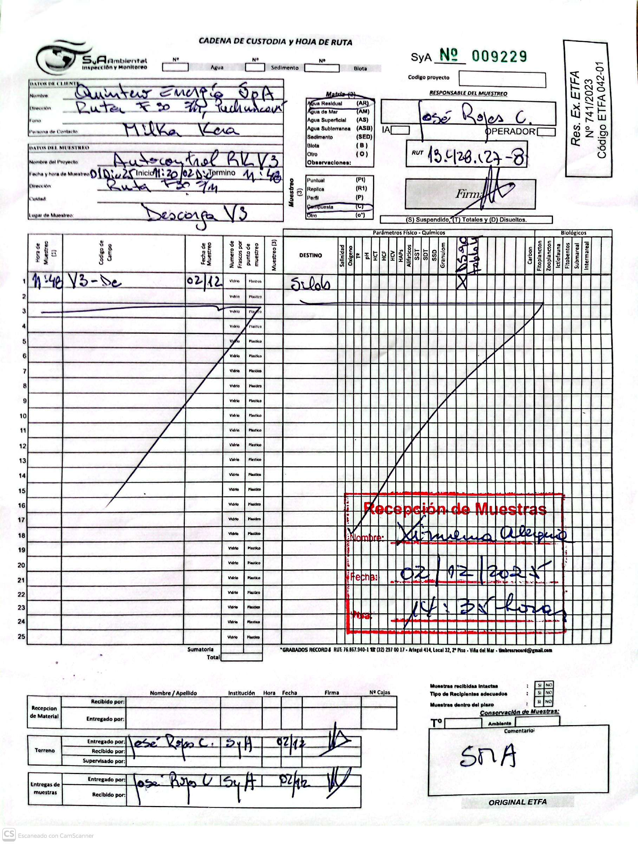
 |  |  | Nombre Cliente |  |  | Quintero Energía SpA. |  |  | Inicio |  | 2025-12-01 | 11:20:00 | 7.78 | 18.20
 |  |  | Dirección |  |  | Avenida Los Militares 5953, of 1606
 |  |  | Comuna/Ciudad |  |  | Las Condes, Santiago |  |  | Fin |  | 2025-12-02 | 11:48:00 | 7.60 | 19.40
 |  |  | Región |  |  | Región metropolitana
Resultados de Análisis Muestreo RILes
 |  |  | Nombre Inspector Ambiental |  |  | René Díaz V. |  |  | Temperatura primera muestra al término del muestreo [ºC]: 10,9 °C
Quintero Energía SpA.
 |  |  | Rut Inspector Ambiental |  |  | 11.296.786-9
 |  |  | Firma
 |  |  |  |  |  |  |  |  | 5.- OBSERVACIONES.
UNIDAD 3
 |  |  | Nº RCA |  |  | Resolución Exenta Nº 1124/ 2006 |  |  | Los resultados de análisis y mediciones in situ corresponden al lugar en donde fueron recolectadas las muestras. La composición de la muestra fue en función al tiempo.
Diciembre 2025
 |  |  | Nombre del Proyecto Aprobado |  |  | Monitoreo Autocontrol Central Termoeléctrica Nueva Ventanas
Puchuncavi - Región de Valparaíso
 |  |  | Nota: SyA ambiental y el Inspector Ambiental identificado previamente se hace responsable solo por los resultados de esta inspección, correspondiente a las actividades solicitadas este informe no puede ser reproducido salvo en su totalidad.
 |  |  |  |  |  |  |  |  | 6.- REGISTRO FOTOGRÁFICO
 |  |  |  |  |  |  |  |  |  | 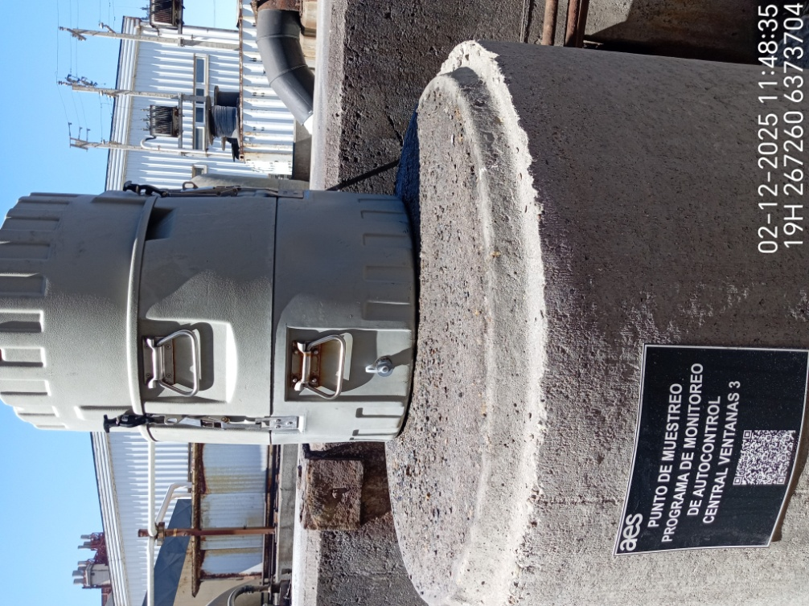

 |  |  | 2. INFORMACIÓN DE MUESTREO
 | QEN_V3_D_02122025JRC_DS90 |  | Lugar de Muestreo |  |  | Unidad 3
 |  |  | Dirección de Muestreo |  |  | Ruta F- 30 S/N, Puchuncavi, región de Valparaíso

 |  |  | Identificación Punto de Muestreo |  |  | Descarga
 |  |  | Fecha y Hora Inicio Muestreo |  |  | 2025-12-01 |  | 11:20:00
 |  |  | Fecha y Hora Termino Muestreo |  |  | 2025-12-02 |  | 11:48:00
 |  |  | Tipo de Muestra |  |  | Muestreo automático compuesto
Realizado por: |  | Realizado para: | Normativa Aplicada |  |  | NCh411/10. Of2005. Parte 10. Muestreo de aguas residuales - Recolección y manejo de las muestras. 2005. INN

Logo empresa

 |  |  | 3. INFORMACION DE LA MEDICION
 |  |  | Medición |  | Código equipo |  | Realizada
 |  |  | Toma de Muestra: NCh411/10.Of2005. Parte 10. Muestreo de aguas residuales - Recolección y manejo de las muestras. 2005. INN) |  | #REF! |  | SI

 |  |  | pH: (NCh2313/1.Of95. Parte 1. Determinación de pH.1995. INN) |  | #REF! |  | SI

 |  |  | Temperatura: (NCh2313/2.Of95. Parte 2. Determinación de la temperatura.1995. INN) |  | #REF! |  | SI

 |  |  | Cloro libre residual: IMCLB v.03 basado en Guía ISO 7393-2:1985 |  | 10060E151917 |  | SI

